测试说明
测试目的 | 用生成的fake图片，预测真是数据

测试数据组成 | 1 | 细胞类型有1 和 7，批次有17P0603、20190523 和 redhouse
 | 2 | 用a里数据1和7生成fake图，1和7各取7640张图片训练生成模型
 | 3 | 用真实数据（a，b1 b2 b3 c1 c2 c3）依次预测

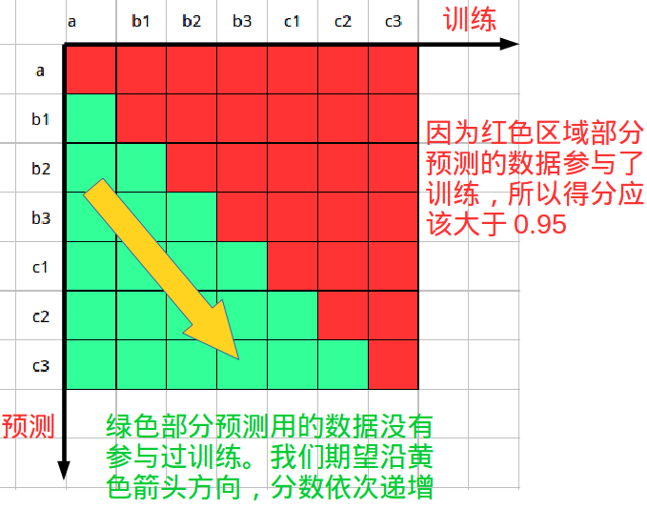 预期结果

测试环境 | 1 | 保证每个批次的数据平均分散到每份数据
 | 2 | 测试脚本所在代码分支(待补充)

测试步骤 | 1 | 执行测试脚本
 | 2 | 统计测试结果
 | 3 | 测试脚本内部说明(待补充)

